关系图
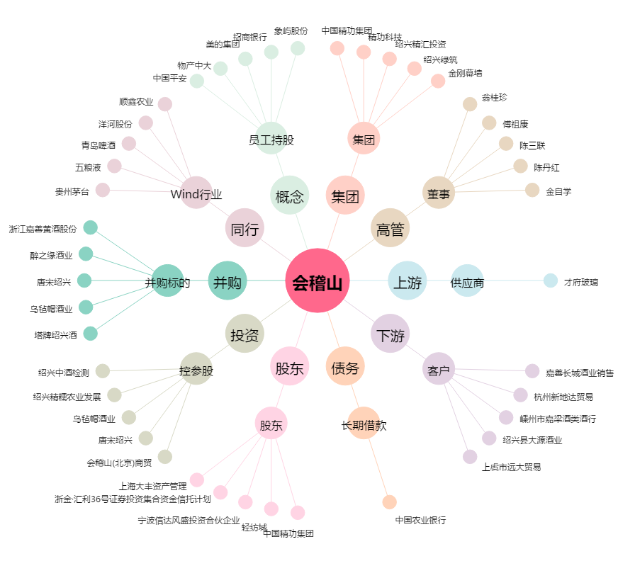
会稽山[601579.SH] - 关系概览图

